2.2.健康情報一括登録確認画面
2.2.健康情報一括登録確認画面
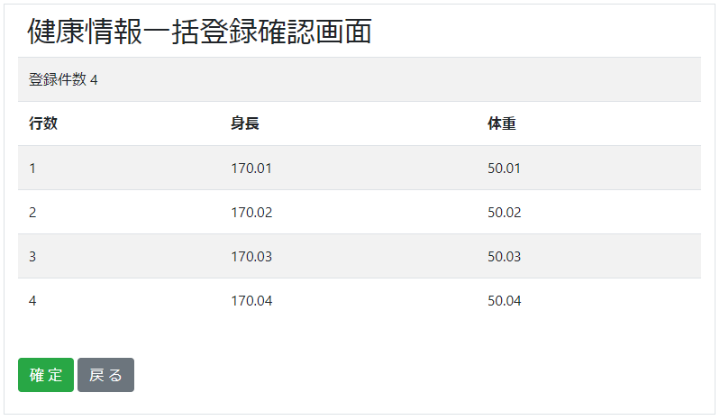

2.2.1.画面レイアウト

 | # | 項目名 |  |  |  | タグ種別 |  | 属性 | 桁 | 必須 |  | その他
 | 1 | 登録件数 |  |  |  | 表示 |  |  |  |  |  | 健康情報CSVレコード数
 | 登録情報
 | 2 | 登録情報 - 行数 |  |  |  | 表示 |  |  |  |  |  | 健康情報CSV.index
 | 3 | 登録情報 - 身長 |  |  |  | 表示 |  |  |  |  |  | 健康情報CSV.身長
 | 4 | 登録情報 - 体重 |  |  |  | 表示 |  |  |  |  |  | 健康情報CSV.体重
 | 5 | 確定ボタン |  |  |  | ボタン
 | 6 | 戻るボタン |  |  |  | ボタン

2.2.2.処理詳細

 | # | アクション |  | 処理概要 |  |  | 処理詳細 |  |  |  | 例外概要 |  | 例外詳細
 |  |  |  |  |  |  |  |  |  |  |  |  | 条件 | エラーコード | エラーメッセージ
 | 1 | 初期表示 |  | - |  |  | - |  |  |  | - |  | -
 | 2 | 確定ボタン押下 |  | セッションからユーザIDを取得 |  |  | - |  |  |  | - |  | -
 | 3 |  |  | セッションからアップロードファイル名を取得 |  |  | YYYYMMDDHHMMSS.csv |  |  |  | アップロードファイル名取得エラー |  | - | DW0026 | リクエスト情報が不正です
 | 4 |  |  | S3から健康情報CSVを取得 |  |  | 2.2.4.1.S3ダウンロード処理 参照 |  |  |  | S3ダウンロードエラー |  | - | DE0027 | S3のファイルダウンロードに失敗しました。backet=2.2.4.1.S3ダウンロード処理のバケット参照, key=2.2.4.1.S3ダウンロード処理のキーを参照
 | 5 |  |  | 以下、健康情報CSVファイルの1レコード毎に行う
 | 6 |  |  |  | アカウント情報を検索 |  | 2.2.3.1.アカウント情報検索 参照 |  |  |  | -
 | 7 |  |  |  | API情報を設定 |  | 2.2.4.2.API設定情報 参照 |  |  |  | -
 | 8 |  |  |  | 健康情報登録APIを呼び出す |  | 設計書_2.0.健康情報API 参照 |  |  |  | -
 | 9
 | 10 |  |  | セッションからアップロードファイル名を削除 |  |  | - |  |  |  | -
 | 11 | 戻るボタン押下 |  | 健康情報一括登録画面に遷移 |  |  | 2.1.健康情報一括登録画面 参照 |  |  |  | -

2.2.3.DB処理

 | 2.2.3.1.アカウント情報検索
 |  | SELECT
 |  |  | *
 |  | FROM
 |  |  | ACCOUNT
 |  | WHERE
 |  |  | SEQ_USER_ID = ユーザID

2.2.4.備考

 | 2.2.4.1.S3ダウンロード処理
 |  | 以下のバケット、キーに健康情報CSVをダウンロードする
 |  | 実際のダウンロード処理は共通処理を使う
 |  | バケット
 |  |  | 93_S3設計書.xlsx 2.1.1.環境情報 参照
 |  | キー
 |  |  | 93_S3設計書.xlsx 2.2.1.キー情報 healthinfo-file-reference/${seqUserId}/配下 参照

 | 2.2.4.2.API設定情報
 |  | {
 |  |  | "userId" : セッション.userId,
 |  |  | "height" : 健康情報CSV.身長,
 |  |  | "weight" : 健康情報CSV.体重,
 |  |  | "apiKey" : アカウント情報.APIキー,
 |  |  | ”testMode” : "0"
 |  | }

